Sheet1
 |  |  | 杭州诺爵贸易有限公司
 |  |  | 杭州市下城区朝晖路182号国都发展大厦1号楼20-L座
 |  |  | Tel: 0086-571 -85330071-807
 |  |  | Attn: Jessie/Bruce

洗水唛 | 稍后
172893 | 无花边款 | 1300 | 白底黑色 | 寄办公室
样品 10个单独包装

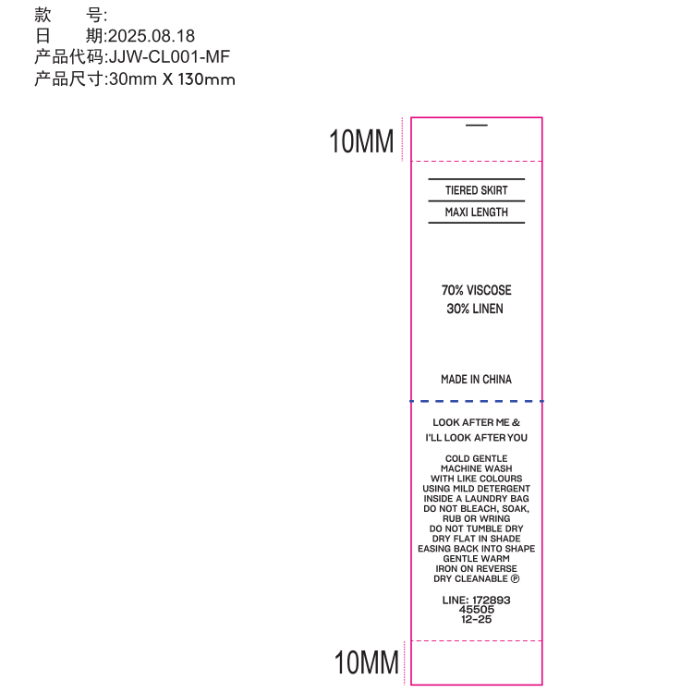
 |  |  | 9-23 确认

